Hoja4
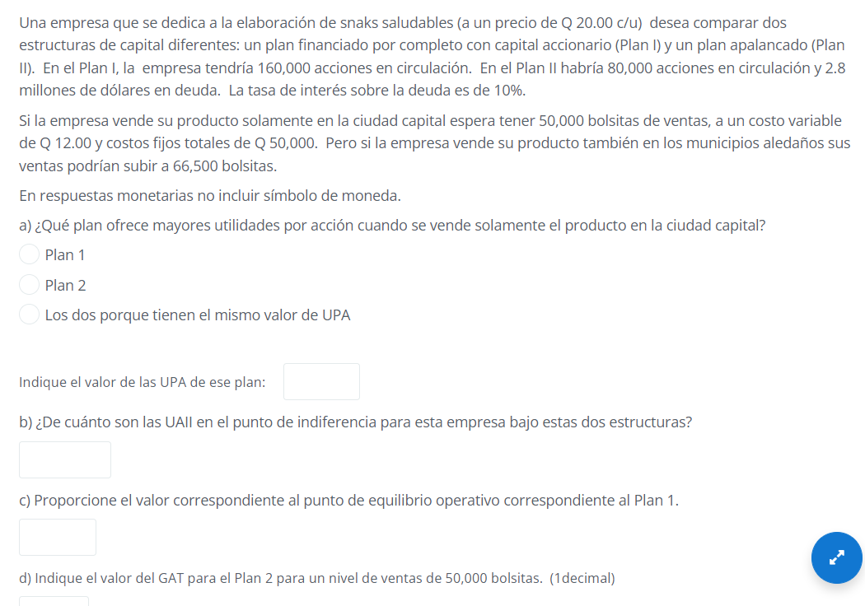

 |  |  |  |  |  |  |  |  | para el plan 1
 |  |  |  |  |  |  |  | b) | UAII | Q840,000.00

 |  |  |  |  |  |  |  |  | plan 2
 |  |  |  |  |  |  |  |  | UAII | Q920,000.00

 | Datos ´proporcionados
 | Costos Operativos Fijos |  | CF | Q50,000.00
 | Costos operativos Variables |  | CV | Q12.00 | unidad
 | Precio de venta |  | P | Q20.00 | unidad

C) |  |  |  |  | 6250.0000000

 |  |  |  |  |  | 6250.0 | unidades

d)

 |  |  |  |  |  |  | 1.1

 |  | Monto | Costo
 | Deuda | Q2,800,000.00 | 10%
 | Capital común | 80,000 | acciones comunes

 | intereses | Q280,000.00
 | UAII | Q920,000.00
 |  |  |  |  |  | 1.44

 |  |  |  |  | 1.64

Hoja5
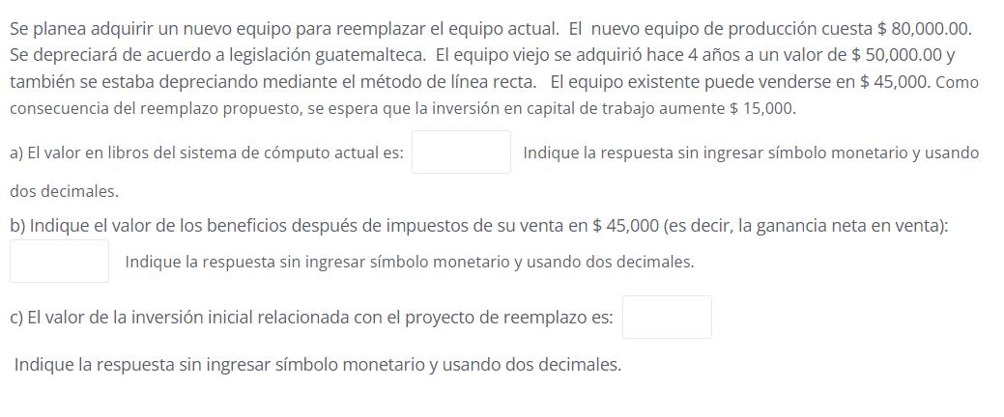

Desembolso por la compra de la máquina nueva
Precio de compra al proveedor |  | Q80,000.00
Gasto de Instalación
 |  | Q80,000.00

Aumento en el Capital de Trabajo Neto
Cambio en los Activos Corrientes |  | Q25,000.00
(-) Cambio en los Pasivos Corrientes |  | Q8,000.00
 |  | Q17,000.00

Ingreso neto por la venta de la máquina antigua
Valor de venta de máquina antigua |  | Q75,000.00
(-) ISR por ganancia en la venta |  | Q3,500.00
 |  | Q71,500.00

Valor de adquisición de la máquina antigua |  | Q50,000.00

Valor de venta de máquina antigua |  | Q45,000.00
(-) Valor en libros |  | Q10,000.00
Ganancia en venta del activo |  | Q35,000.00
* ISR (10%) |  | Q3,500.00

Depreciación anual | Q10,000.00
* Años transcurridos | 4
Depreciación acumulada | Q40,000.00

Hoja6
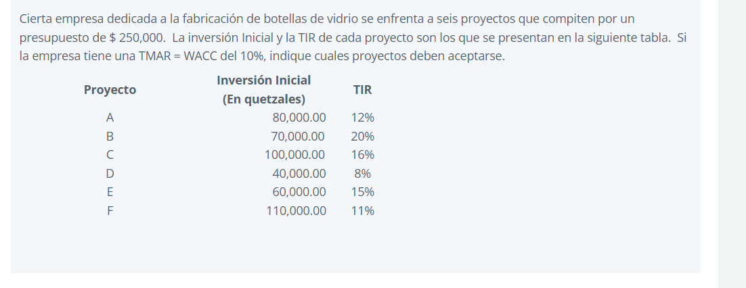

Proyecto | Inversión Inicial | TIR | Inversión acumulada
 | (En quetzales)
B | 70000 | 20% | 70000
C | 100000 | 16% | 170000
E | 60000 | 15% | 230000
A | 80000 | 12% | 310000
F | 110000 | 11% | 420000
D | 40000 | 8% | 460000

 |  |  |  | POI
 |  |  |  | X | Y | tmar
 |  |  |  | Q- | 20% | X | Y
 |  |  |  | Q70,000.00 | 20% | Q- | 10.00%
 |  |  |  | Q70,000.00 | 16% | Q250,000.00 | 10.00%
 |  |  |  | Q170,000.00 | 16% | Q250,000.00 | 10.00%
 |  |  |  | Q170,000.00 | 15% | Q460,000.00 | 10.00%
 |  |  |  | Q230,000.00 | 15%
 |  |  |  | Q230,000.00 | 12% |  |  | Aceptar todos menos el D
 |  |  |  | Q310,000.00 | 12%
 |  |  |  | Q310,000.00 | 11%
 |  |  |  | Q420,000.00 | 11%
 |  |  |  | Q420,000.00 | 8%
 |  |  |  | Q460,000.00 | 8%

